봄 전력
2.97
6342.045 | 6804.399 | 462.354 | 0.072902983186 | 2.9772716555
6274.41 | 6013.422 | 260.988 | 0.04159562413
6283.59 | 6164.4263 | 119.1637 | 0.018964270425 | 2.7274845
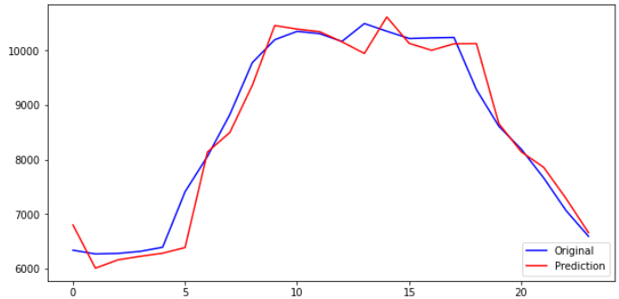
6320.715 | 6230.31 | 90.405 | 0.014302970471
6396.45 | 6287.576 | 108.874 | 0.017021003838
7413 | 6390.7856 | 1022.2144 | 0.1378948334
8061.54 | 8140.3364 | 78.7964 | 0.0097743607301
8829.285 | 8500.262 | 329.023 | 0.037264965396
9777.525 | 9361.612 | 415.913 | 0.042537656513
10197.915 | 10457.27 | 259.355 | 0.025432159417
10351.275 | 10392.336 | 41.061 | 0.0039667577183
10309.155 | 10345.898 | 36.743 | 0.0035641136446
10167.405 | 10159.748 | 7.657 | 0.00075309284916
10494.105 | 9946.328 | 547.777 | 0.052198543849
10353.84 | 10614.925 | 261.085 | 0.025216248271
10220.595 | 10131.167 | 89.428 | 0.0087497841368
10232.205 | 10005.042 | 227.163 | 0.022200786634
10239.225 | 10123.666 | 115.559 | 0.011285912752
9284.64 | 10127.188 | 842.548 | 0.090746437126
8613.15 | 8660.282 | 47.132 | 0.0054720978968
8193.84 | 8145.1177 | 48.7223 | 0.005946210812
7667.07 | 7860.7505 | 193.6805 | 0.025261344947
7067.67 | 7289.186 | 221.516 | 0.031342153779
6597.06 | 6664.026 | 66.966 | 0.010150885394

봄 전력+온도
6342.045 | 6809.3623 | 467.3173 | 0.073685585643 | 2.9615320136
6274.41 | 6015.1323 | 259.2777 | 0.041323040732
6283.59 | 6170.5156 | 113.0744 | 0.017995190647 | 2.7079957132
2.96
6320.715 | 6235.7803 | 84.9347 | 0.013437514585
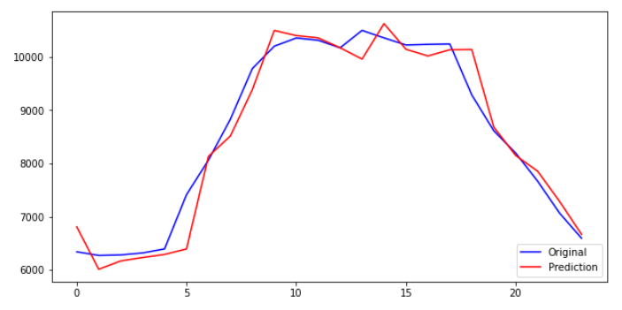
6396.45 | 6292.8384 | 103.6116 | 0.016198297493
7413 | 6395.8096 | 1017.1904 | 0.13721710509
8061.54 | 8131.1445 | 69.6045 | 0.0086341443446
8829.285 | 8514.177 | 315.108 | 0.035688960091
9777.525 | 9383.188 | 394.337 | 0.040330963102
10197.915 | 10492.632 | 294.717 | 0.028899730974
10351.275 | 10397.434 | 46.159 | 0.0044592574345
10309.155 | 10353.242 | 44.087 | 0.0042764901682
10167.405 | 10168.798 | 1.393 | 0.00013700644363
10494.105 | 9955.912 | 538.193 | 0.051285269206
10353.84 | 10620.83 | 266.99 | 0.025786568075
10220.595 | 10140.93 | 79.665 | 0.0077945559921
10232.205 | 10014.497 | 217.708 | 0.02127674338
10239.225 | 10132.022 | 107.203 | 0.010469835364
9284.64 | 10135.709 | 851.069 | 0.091664189457
8613.15 | 8682.722 | 69.572 | 0.0080774165085
8193.84 | 8148.3584 | 45.4816 | 0.0055507063843
7667.07 | 7854.664 | 187.594 | 0.024467495406
7067.67 | 7286.7817 | 219.1117 | 0.031001970947
6597.06 | 6670.351 | 73.291 | 0.011109645812

여름 전력
17.57
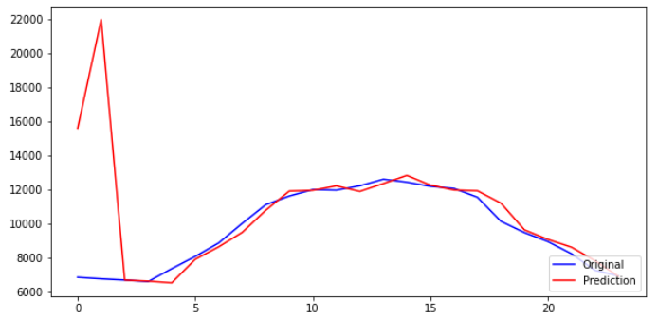
6844.65 | 15590.701 | 8746.051 | 1.2777937513 | 17.57210679
6756.09 | 21970.135 | 15214.045 | 2.2519008776
6683.73 | 6681.789 | 1.941 | 0.00029040670404 | 3.1255045492
6593.55 | 6621.4365 | 27.8865 | 0.0042293605114
7349.28 | 6519.287 | 829.993 | 0.11293528073
8067.885 | 7898.3403 | 169.5447 | 0.021014764092
8862.225 | 8634.135 | 228.09 | 0.025737328944
10010.13 | 9482.387 | 527.743 | 0.052720893735
11105.655 | 10779.3125 | 326.3425 | 0.029385254629
11613.66 | 11904.255 | 290.595 | 0.025021827744
11989.635 | 11948.463 | 41.172 | 0.0034339660882
11956.695 | 12209.414 | 252.719 | 0.021136191899
12215.22 | 11883.88 | 331.34 | 0.027125176624
12602.13 | 12347.038 | 255.092 | 0.020241974968
12429.465 | 12825.033 | 395.568 | 0.031825022235
12181.335 | 12254.197 | 72.862 | 0.0059814462044
12058.35 | 11965.423 | 92.927 | 0.0077064440823
11541.975 | 11920.99 | 379.015 | 0.032837967506
10127.85 | 11194.843 | 1066.993 | 0.10535236995
9465.54 | 9624.79 | 159.25 | 0.016824185414
8937.15 | 9065.371 | 128.221 | 0.014346967434
8222.73 | 8610.36 | 387.63 | 0.047141277897
7250.865 | 7815.444 | 564.579 | 0.077863675575
6926.865 | 6895.9766 | 30.8884 | 0.0044592178424

여름 전력+온도
6844.65 | 15076.029 | 8231.379 | 1.2026004251 | 17.339628119
6756.09 | 21025.72 | 14269.63 | 2.1121136634
6683.73 | 6536.142 | 147.588 | 0.022081681935 | 3.8490757274
17.34
6593.55 | 6477.971 | 115.579 | 0.017529100409
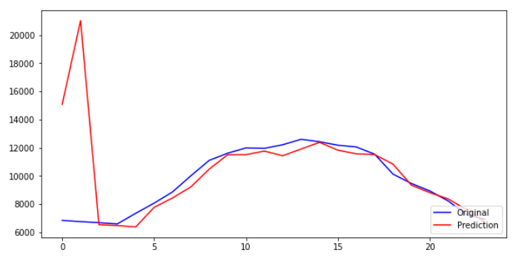
7349.28 | 6378.6724 | 970.6076 | 0.13206839309
8067.885 | 7768.648 | 299.237 | 0.037089894068
8862.225 | 8434.446 | 427.779 | 0.048269932212
10010.13 | 9221.875 | 788.255 | 0.078745730575
11105.655 | 10483.433 | 622.222 | 0.0560274923
11613.66 | 11503.587 | 110.073 | 0.0094778906908
11989.635 | 11513.009 | 476.626 | 0.039753170134
11956.695 | 11762.3955 | 194.2995 | 0.016250268155
12215.22 | 11433.045 | 782.175 | 0.064032821349
12602.13 | 11912.158 | 689.972 | 0.05475042711
12429.465 | 12383.665 | 45.8 | 0.0036847925474
12181.335 | 11827.333 | 354.002 | 0.029061018353
12058.35 | 11568.497 | 489.853 | 0.040623551315
11541.975 | 11516.168 | 25.807 | 0.0022359258272
10127.85 | 10837.281 | 709.431 | 0.070047542173
9465.54 | 9342.41 | 123.13 | 0.013008238304
8937.15 | 8813.624 | 123.526 | 0.013821632176
8222.73 | 8368.823 | 146.093 | 0.017766970337
7250.865 | 7610.5947 | 359.7297 | 0.049611970434
6926.865 | 6713.1143 | 213.7507 | 0.030858216524

가을 전력
5.03
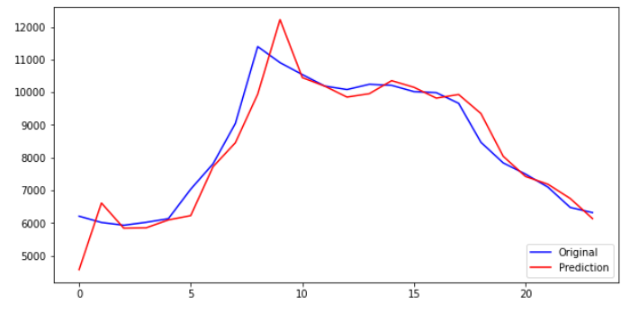
6209.475 | 4572.9224 | 1636.5526 | 0.26355732167 | 5.0301882203
6016.965 | 6613.175 | 596.21 | 0.099088161557
5932.455 | 5842.833 | 89.622 | 0.015107067816 | 3.8390894983
6021.96 | 5853.4814 | 168.4786 | 0.027977369494
6134.55 | 6095.288 | 39.262 | 0.0064001434498
7035.945 | 6227.6807 | 808.2643 | 0.11487643806
7812.195 | 7723.5254 | 88.6696 | 0.01135015191
9047.58 | 8457.07 | 590.51 | 0.065267176416
11398.065 | 9940.884 | 1457.181 | 0.12784459467
10906.395 | 12223.074 | 1316.679 | 0.12072540927
10541.49 | 10448.287 | 93.203 | 0.0088415394788
10190.895 | 10188.322 | 2.573 | 0.00025248027774
10082.625 | 9852.432 | 230.193 | 0.022830661658
10244.085 | 9957.175 | 286.91 | 0.028007381821
10211.82 | 10354.648 | 142.828 | 0.01398653717
10019.445 | 10152.282 | 132.837 | 0.013257919975
9988.8 | 9820.684 | 168.116 | 0.016830450104
9663.045 | 9932.059 | 269.014 | 0.027839464682
8470.05 | 9349.613 | 879.563 | 0.10384389703
7838.79 | 8040.6772 | 201.8872 | 0.025754893293
7496.565 | 7423.198 | 73.367 | 0.0097867489977
7098.855 | 7187.7 | 88.845 | 0.01251539861
6477.315 | 6750.914 | 273.599 | 0.042239569945
6319.23 | 6135.5654 | 183.6646 | 0.029064395504

가을 전력+온도
5.05
6209.475 | 4580.3213 | 1629.1537 | 0.26236577166 | 5.0531140338
6016.965 | 6665.0044 | 648.0394 | 0.10770203915
5932.455 | 5855.048 | 77.407 | 0.013048055147 | 3.830361624
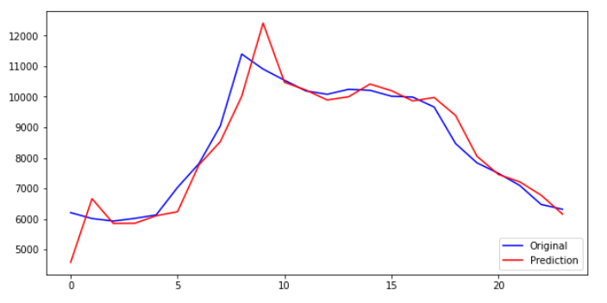
6021.96 | 5860.931 | 161.029 | 0.026740297179
6134.55 | 6107.3916 | 27.1584 | 0.0044271217938
7035.945 | 6239.69 | 796.255 | 0.11316958845
7812.195 | 7771.926 | 40.269 | 0.0051546332369
9047.58 | 8533.395 | 514.185 | 0.056831218956
11398.065 | 10015.688 | 1382.377 | 0.12128172633
10906.395 | 12412.204 | 1505.809 | 0.13806661138
10541.49 | 10473.586 | 67.904 | 0.00644159412
10190.895 | 10219.952 | 29.057 | 0.0028512706686
10082.625 | 9894.693 | 187.932 | 0.018639193662
10244.085 | 10000.857 | 243.228 | 0.023743262575
10211.82 | 10416.245 | 204.425 | 0.020018468794
10019.445 | 10200.731 | 181.286 | 0.01809341735
9988.8 | 9864.42 | 124.38 | 0.01245194618
9663.045 | 9976.377 | 313.332 | 0.032425803667
8470.05 | 9388.804 | 918.754 | 0.10847090631
7838.79 | 8053.858 | 215.068 | 0.027436377298
7496.565 | 7459.6133 | 36.9517 | 0.0049291508844
7098.855 | 7216.8823 | 118.0273 | 0.016626244655
6477.315 | 6781.2305 | 303.9155 | 0.046919981505
6319.23 | 6161.801 | 157.429 | 0.024912687147

겨울 전력
5936.235 | 7209.6924 | 1273.4574 | 0.21452274042 | 5.8614046586
5948.655 | 5837.136 | 111.519 | 0.018746926826
6425.475 | 5985.154 | 440.321 | 0.068527385135 | 5.3339429582
5.86
6422.235 | 6668.6 | 246.365 | 0.038361255856
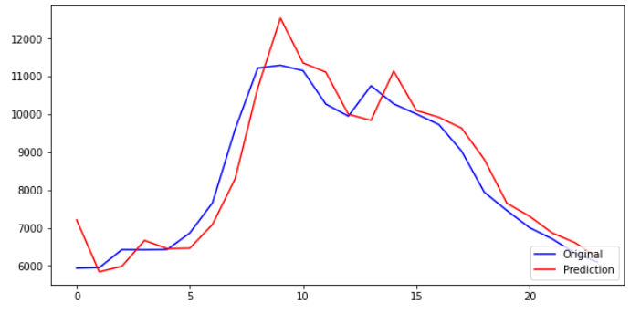
6428.58 | 6451.354 | 22.774 | 0.0035426174987
6864.63 | 6462.103 | 402.527 | 0.058637828987
7660.86 | 7089.687 | 571.173 | 0.074557295134
9605.67 | 8297.734 | 1307.936 | 0.13616291211
11222.025 | 10697.366 | 524.659 | 0.046752613722
11294.925 | 12543.118 | 1248.193 | 0.11050918886
11152.095 | 11356.862 | 204.767 | 0.018361303414
10270.95 | 11115.683 | 844.733 | 0.082244875109
9950.595 | 10000.761 | 50.166 | 0.0050415075681
10754.115 | 9839.827 | 914.288 | 0.085017502602
10276.08 | 11141.06 | 864.98 | 0.084174120871
10009.32 | 10102.359 | 93.039 | 0.0092952368393
9728.115 | 9920.662 | 192.547 | 0.019792837564
9027.6 | 9633.779 | 606.179 | 0.067147303824
7943.82 | 8811.404 | 867.584 | 0.10921496207
7457.955 | 7650.586 | 192.631 | 0.025828930317
7005.975 | 7306.7617 | 300.7867 | 0.04293288229
6709.11 | 6866.8994 | 157.7894 | 0.023518678334
6332.73 | 6611.477 | 278.747 | 0.044016877397
6096.75 | 6217.6445 | 120.8945 | 0.019829335302

겨울 전력+온도
6.32
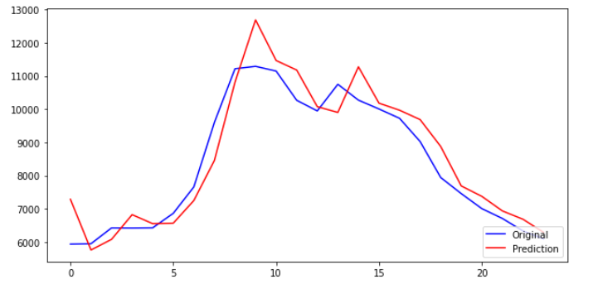
5936.235 | 7287.9097 | 1351.6747 | 0.22769898766 | 6.3214435034
5948.655 | 5759.301 | 189.354 | 0.031831397181
6425.475 | 6080.16 | 345.315 | 0.053741552181 | 5.716436618
6422.235 | 6824.116 | 401.881 | 0.062576501794
6428.58 | 6552.378 | 123.798 | 0.01925744099
6864.63 | 6567.188 | 297.442 | 0.043329647774
7660.86 | 7250.3184 | 410.5416 | 0.053589492563
9605.67 | 8459.071 | 1146.599 | 0.11936689476
11222.025 | 10815.45 | 406.575 | 0.036230092163
11294.925 | 12694.62 | 1399.695 | 0.1239224696
11152.095 | 11470.141 | 318.046 | 0.02851894644
10270.95 | 11182.466 | 911.516 | 0.088747000034
9950.595 | 10079.13 | 128.535 | 0.01291731801
10754.115 | 9905.124 | 848.991 | 0.078945687302
10276.08 | 11280.236 | 1004.156 | 0.09771780679
10009.32 | 10184.16 | 174.84 | 0.017467720085
9728.115 | 9971.96 | 243.845 | 0.025066007135
9027.6 | 9689.083 | 661.483 | 0.073273405999
7943.82 | 8879.1875 | 935.3675 | 0.11774782158
7457.955 | 7689.132 | 231.177 | 0.030997371263
7005.975 | 7375.5073 | 369.5323 | 0.052745306685
6709.11 | 6936.3545 | 227.2445 | 0.033871035055
6332.73 | 6685.919 | 353.189 | 0.055771997227
6096.75 | 6290.7153 | 193.9653 | 0.031814540534

